header_background
Font | Transloc icon options | Partners

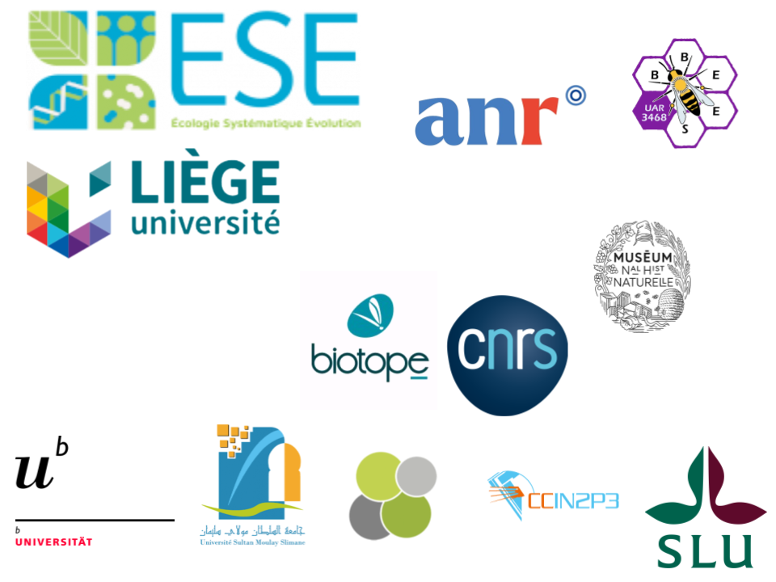
Carbone
Font=Arial=Carbone(#222222) & Background=Gris Clair (#f5f5f5)
Partenaire(s)
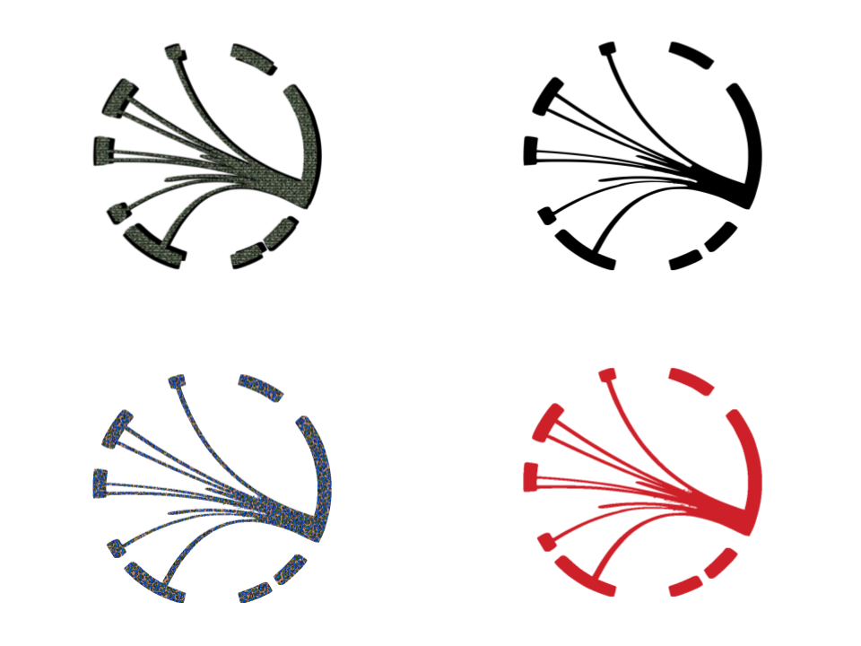
- Centre d’Ecologie et des Sciences de la Conservation, CESCO
#NAME?
#NAME?
#NAME?
- Université Paris-Saclay, Lab. Ecologie, Systématique et Evolution, ESE
#NAME?
- Sultan Moulay Sliman University, Ecole Supérieure de Technologie de Khénifa Morocco
#NAME?
#NAME?
- Muséum national d'Histoire naturelle – BBEES

Font=Arial=Gris Clair (#f5f5f5) & Background=Carbone(#222222)

Romarin

Partenaire(s)
- Centre d’Ecologie et des Sciences de la Conservation, CESCO
#NAME?
#NAME?
#NAME?
- Université Paris-Saclay, Lab. Ecologie, Systématique et Evolution, ESE
#NAME?
- Sultan Moulay Sliman University, Ecole Supérieure de Technologie de Khénifa Morocco
#NAME?
#NAME?
- Muséum national d'Histoire naturelle – BBEES

Font=Arial=Jaune (#fbcf44) & Background=Carbone(#222222)

Jaune

Partenaire(s)
- Centre d’Ecologie et des Sciences de la Conservation, CESCO
#NAME?
#NAME?
#NAME?
- Université Paris-Saclay, Lab. Ecologie, Systématique et Evolution, ESE
#NAME?
- Sultan Moulay Sliman University, Ecole Supérieure de Technologie de Khénifa Morocco
#NAME?
#NAME?
- Muséum national d'Histoire naturelle – BBEES

Font=Arial=Carbone(#222222) & Background=Jaune (#fbcf44)

Gris Secondaire

Partenaire(s)
- Centre d’Ecologie et des Sciences de la Conservation, CESCO
#NAME?
#NAME?
#NAME?
- Université Paris-Saclay, Lab. Ecologie, Systématique et Evolution, ESE
#NAME?
- Sultan Moulay Sliman University, Ecole Supérieure de Technologie de Khénifa Morocco
#NAME?
#NAME?
- Muséum national d'Histoire naturelle – BBEES

Font=Arial=Carbone(#222222) & Background=Feuille (#1a8650)

Feuille

Partenaire(s)
- Centre d’Ecologie et des Sciences de la Conservation, CESCO
#NAME?
#NAME?
#NAME?
- Université Paris-Saclay, Lab. Ecologie, Systématique et Evolution, ESE
#NAME?
- Sultan Moulay Sliman University, Ecole Supérieure de Technologie de Khénifa Morocco
#NAME?
#NAME?
- Muséum national d'Histoire naturelle – BBEES

Font=Arial=Gris Clair(#f5f5f5) & Background=Feuille (#1a8650)

Epecia

Partenaire(s)
- Centre d’Ecologie et des Sciences de la Conservation, CESCO
#NAME?
#NAME?
#NAME?
- Université Paris-Saclay, Lab. Ecologie, Systématique et Evolution, ESE
#NAME?
- Sultan Moulay Sliman University, Ecole Supérieure de Technologie de Khénifa Morocco
#NAME?
#NAME?
- Muséum national d'Histoire naturelle – BBEES

Font=Arial=Gris Clair(#f5f5f5) & Background=Romarin (#598057)

Font=Arial=Gris Clair(#f5f5f5) & Background=Romarin (#598057)

Font=Arial=Romarin (#598057) & Background=Charbon(#222222)

Font=Arial=Charbon(#222222) & Background=Romarin (#598057)

